Chi tiết địa chất
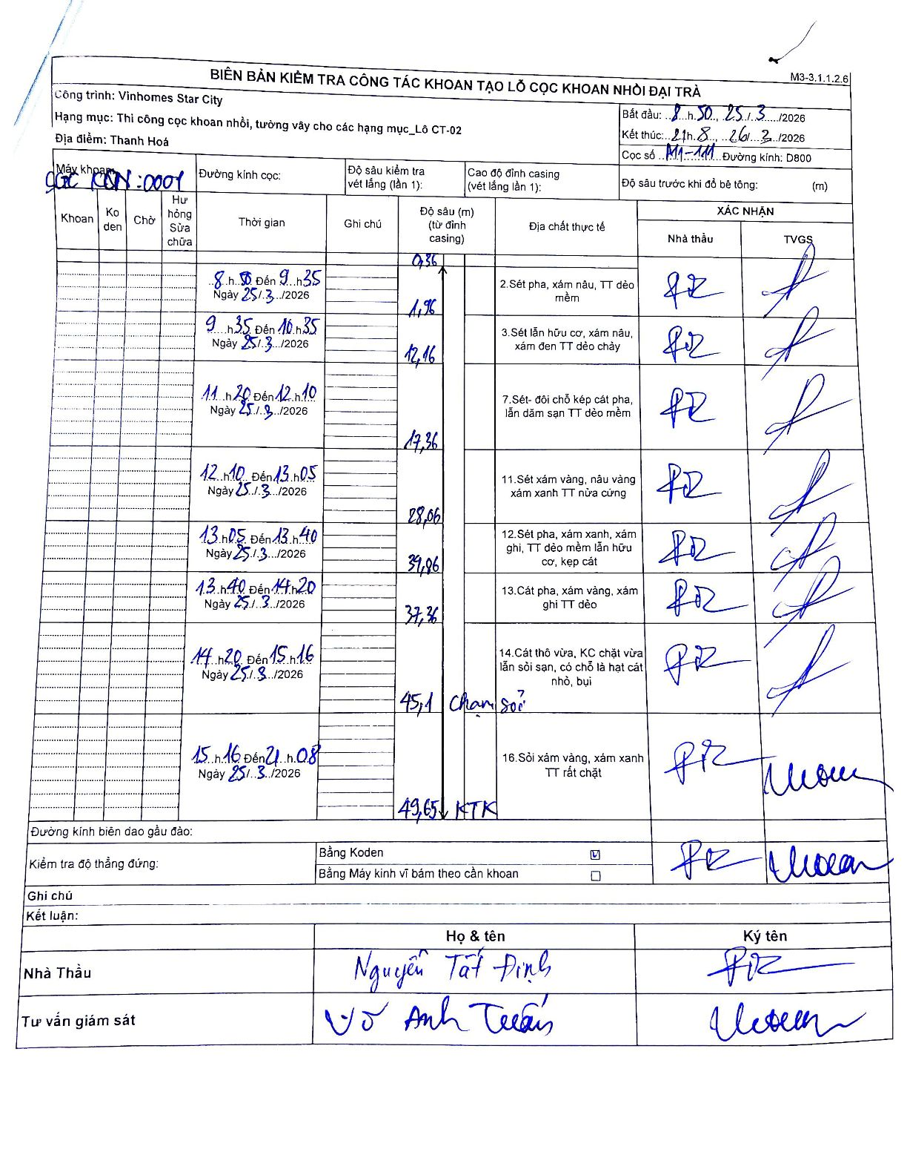
Dự án | Star City Thanh Hóa
Hạng mục | Thi công cọc khoan nhồi, tường vây cho các hạng mục_Lô CT-02
Tên bộ phận | Cọc khoan nhồi đại trà
Số hiệu cọc | P11-111
Tên Máy khoan | SGC-KCN0001
Đường kính | D800
Bắt đầu thi công | 08:50 25/03/2026
Kết thúc thi công | 21:08 26/03/2026

Địa chất TT | Đường kính | Mô tả lớp thiết kế | Từ (h) | Đến (h) | Cao độ từ | Cao độ đến | T.Gian (h) | Dài (m) | V (m/h) | Ghi chú
2 | D800 | Sét pha, xám nâu, TT dẻo mềm | 08:50 25/03/2026 | 09:35 25/03/2026 | -0.36 | -1.96 | 0.75 | 1.6 | 2.13
3 | D800 | Sét lẫn hữu cơ, xám nâu, xám đen TT dẻo chảy | 09:35 25/03/2026 | 10:35 25/03/2026 | -1.96 | -12.16 | 1 | 10.2 | 10.2
7 | D800 | Sét- đôi chỗ kẹp cát pha, lẫn dăm sạn TT dẻo mềm | 11:20 25/03/2026 | 12:10 25/03/2026 | -12.16 | -17.36 | 0.83 | 5.2 | 6.24
11 | D800 | Sét xám vàng, nâu vàng xám xanh TT nửa cứng | 12:10 25/03/2026 | 13:05 25/03/2026 | -17.36 | -28.06 | 0.92 | 10.7 | 11.67
12 | D800 | Sét pha, xám xanh, xám ghi, TT dẻo mềm lẫn hữu cơ, kẹp cát | 13:05 25/03/2026 | 13:40 25/03/2026 | -28.06 | -34.96 | 0.58 | 6.9 | 11.83
13 | D800 | Cát pha, xám vàng, xám ghi TT dẻo | 13:40 25/03/2026 | 14:20 25/03/2026 | -34.96 | -37.36 | 0.67 | 2.4 | 3.6
14 | D800 | Cát thô vừa, KC chặt vừa lẫn sỏi sạn, có chỗ là hạt cát nhỏ, bụi | 14:20 25/03/2026 | 15:16 25/03/2026 | -37.36 | -45.1 | 0.93 | 7.74 | 8.29 | Chạm sỏi
16 | D800 | Sỏi xám vàng, xám xanh TT rất chặt | 15:16 25/03/2026 | 21:08 26/03/2026 | -45.1 | -49.65 | 5.87 | 4.55 | 0.78 | KTK

ẢNH BIÊN BẢN GỐC

